1.10
Day | Test # | Test label | Ground motion | Exceed Probality | Ground Motion |  |  | Target PGA |  | PGA | Drift max | Direction | DAQ/cameras running |  |  | Damper |  | Justification | Alterations before test | Modifications
 |  |  |  | in 50 years | No | building x | building y | X | Y |  |  |  | MTS DAQ | New DAQ | Cameras | Top | Base
0 |  | GM Iterate | all |  |  |  |  |  |  |  |  |  | Y | Y | Nikon
1 | W0 | White noise |  |  |  |  |  |  |  |  |  |  | Y | Y |  | Friction | Friction | To test the performance of CROCW with Friction damper.
 | 1 | D1-69%-FF-X | SLE-FF | 69% | RSN 832-X | X |  | 0.12 |  |  |  | X | Y | Y | Y
 | 2 | D1-69%-FF-Y | SLE-FF | 69% | RSN 832-X |  | X |  | 0.12 |  |  | Y | Y | Y | Y
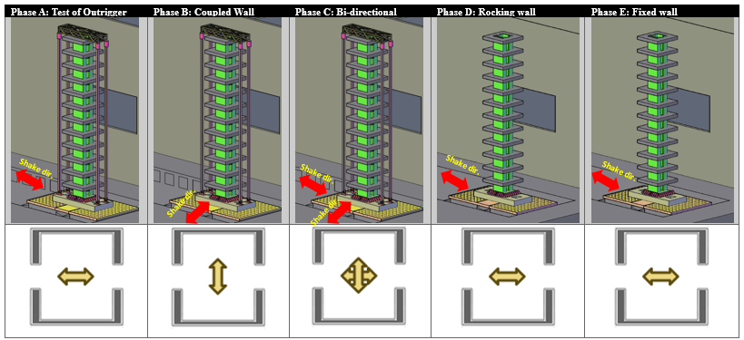
 | 3 | D1-69%-FF-XY | SLE-FF | 69% | RSN 832-XY | X | Y | 0.12 | 0.10 |  |  | XY | Y | Y | Y
 | W1 | White noise |  |  |  |  |  |  |  |  |  |  | Y | Y
 |  | D1-69% | Inspection / Documentation
 | 4 | D1-20%-FF-X | DBE-FF | 20% | RSN 832-X | X |  | 0.43 |  |  |  | X | Y | Y | Y
 | 5 | D1-20%-FF-Y | DBE-FF | 20% | RSN 832-X |  | X |  | 0.43 |  |  | Y | Y | Y | Y
 | 6 | D1-20%-FF-XY | DBE-FF | 20% | RSN 832-XY | X | Y | 0.43 | 0.34 |  |  | XY | Y | Y | Y
 | W2 | White noise |  |  |  |  |  |  |  |  |  |  | Y | Y
 | 7 | D1-10%-FF-X | DBE-FF | 10% | RSN 832-X | X |  | 0.72 |  |  |  | X | Y | Y | Y
 | 8 | D1-10%-FF-Y | DBE-FF | 10% | RSN 832-X |  | X |  | 0.72 |  |  | Y | Y | Y | Y
 | 9 | D1-10%-FF-XY | DBE-FF | 10% | RSN 832-XY | X | Y | 0.72 | 0.57 |  |  | XY | Y | Y | Y
 | W3 | White noise |  |  |  |  |  |  |  |  |  |  | Y | Y
 | 10 | D1-10%-NF-X | DBE-NF | 10% | RSN 1119-Y | Y |  | 0.73 |  |  |  | X | Y | Y | Y
 | 11 | D1-10%-NF-Y | DBE-NF | 10% | RSN 1119-Y |  | Y |  | 0.73 |  |  | Y | Y | Y | Y
 | 12 | D1-10%-NF-XY | DBE-NF | 10% | RSN 1119-YX | Y | X | 0.73 | 0.64 |  |  | XY | Y | Y | Y
 | W4 | White noise |  |  |  |  |  |  |  |  |  |  | Y | Y
 | 13 | D1-2%-FF-X | MCE-FF | 2% | RSN 832-X | X |  | 1.44 |  |  |  | X | Y | Y | Y
 | 14 | D1-2%-FF-Y | MCE-FF | 2% | RSN 832-X |  | X |  | 1.44 |  |  | Y | Y | Y | Y
 | 15 | D1-2%-FF-XY | MCE-FF | 2% | RSN 832-XY | X | Y | 1.44 | 1.13 |  |  | XY | Y | Y | Y
 | W5 | White noise |  |  |  |  |  |  |  |  |  |  | Y | Y
 |  | D1-2% | Inspection / Documentation
 | Change Damper

